流水账
日期+A1:K7 | 单据号 | 供货单位 | 品名 | 单位 | 入库数量 | 入库单价 | 入库金额 | 期间 | 送货日期 | 白云期间
2014-03-24 | 90021129 | 驻马店白云纸业有限公司 | 55白云R级双胶787*1092 | 令 | 300 | 118.4 | 35520.9 | 2014-03 | 2014-03-23 | 2014-03
2014-03-24 | 90021129 | 驻马店白云纸业有限公司 | 55白云R级卷筒815 | 公斤 | 28665 | 5.11 | 146478.15 | 2014-03 | 2014-03-23 | 2014-03 | 31117
2014-03-24 | 90021130 | 驻马店白云纸业有限公司 | 55白云双胶787*1092 | 令 | 180 | 124.08 | 22333.5 | 2014-03 | 2014-03-23 | 2014-03 |  | 入库数量 | 入库单价 | 入库金额
2014-03-24 | 90021130 | 驻马店白云纸业有限公司 | 72白云双胶787*1092 | 令 | 352 | 167.06 | 58806 | 2014-03 | 2014-03-23 | 2014-03 | count | 6 | 6 | 6
2014-03-25 | 90021131 | 驻马店白云纸业有限公司 | 55白云R级双胶787*1092 | 令 | 1230 | 120.77 | 148542.59 | 2014-03 | 2014-03-24 | 2014-03 | mean | 5186.1666667 | 109.91666667 | 76678.398333
2014-03-25 | 90021131 | 驻马店白云纸业有限公司 | 55白云双胶787*1092 | 令 | 390 | 124.08 | 48389.25 | 2014-03 | 2014-03-24 | 2014-03 | std | 11508.393292 | 54.480748404 | 56220.05613
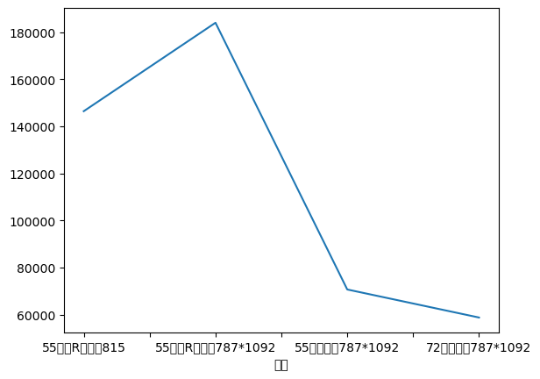
 |  |  |  |  |  |  |  |  |  |  | min | 180 | 5.11 | 22333.5
 |  |  |  |  |  |  |  |  |  |  | 25% | 313 | 118.9925 | 38737.9875
 |  |  |  |  |  |  |  |  |  |  | 50% | 371 | 122.425 | 53597.625
 |  |  |  |  |  |  |  |  |  |  | 75% | 1020 | 124.08 | 124560.1125
 |  |  |  |  |  |  |  |  |  |  | max | 28665 | 167.06 | 148542.59

